1不合格率(要入力)
入力用データ、および本資料のデータ版は、
「メディックメディア看護教員向けサイト 2019/08/03の記事」
に掲載しております。

【意図】 教員間での問題意識の共有
教員に自校の不合格率の推移を全国平均との比較で把握してもらう。
１ 本校の国家試験「不合格率」推移

青く塗られているセルが入力欄です。
年度 （国試回数） | 2011年 (101回) | 2012年 (102回) | 2013年 (103回) | 2014年 (104回) | 2015年 (105回) | 2016年 (106回) | 2017年 (107回) | 2018年 (108回) | 2019年 (109回) | 2020年 (110回)
新卒不合格者数 | 3 | 11 | 1 | 0 | 4 | 4 | 4 | 5 | 4 | 2
新卒受験者数 | 66 | 62 | 62 | 62 | 67 | 69 | 68 | 70 | 70 | 65
厚労省発表の全国新卒不合格率（100-[全国新卒合格率]）を入力してください。
不合格率 (本校) | 4.5% | 17.7% | 1.6% | 0.0% | 6.0% | 5.8% | 5.9% | 7.1% | 5.7% | 3.1%
不合格率 （全国新卒） | 5.4% | 5.6% | 6.1% | 3.6% | 4.9% | 5.9% | 4.8% | 4.5% | 5.1% | 5.7%

数字が大きいほど良くない。自校の新卒不合格率が、全国の新卒不合格率を上回ったときに色がつきます。
単年度のみ全国平均を上回った場合
程度にもよりますが、クラス運営（学生の学習に取り組む雰囲気など）に問題があった可能性があります。
複数年にわたって全国平均を上回った場合
学校としての国家試験対策の取り組みに改善すべき点があります。

Advanced Comment
・合格率ではなく、「不合格率」で表し、評価する。（合格率97.5%と95.2%ではほとんど違いがないと判断されがちだが、「不合格率」で表し た2.5%と4.8%では差が明確となる）
・不合格の学生は正看護師として働くことができず（多くは内定取り消し）、学生にとっては（保護者にとっても）大問題であり、学校は重く受け止めるべき事柄である。したがって不合格者数に着目すべきである。
・「新卒」の不合格率を本校と全国平均で比較する。（既卒者の合否は把握が難しいこともあり、また試験対策の指導をできない場合が多いので、国試対策の評価をするためには新卒者に限定する）
・過去10年間程度のデータを入力することで傾向がつかみやすくなる。
・不合格率（％）の表示は小数第1位とする（小数第2位は細かすぎるので四捨五入）。
・国試の不合格率だけで教育機関を評価することには問題があるが、外部から見たときには、はっきりと出る数値で評価されてしまう現実がある（各校の合格率（不合格率）は公表される）。
・教職員に国試対策で改善を求めるには、数値というデータが必要（説得力）。

ご質問

2領域別(要入力)
【意図】 教員間での問題意識の共有
領域担当教員に対する“成績表”。成績が悪い領域の担当教員に、普段の授業などを改善する必要があることを納得してもらう。
模試の業者は選択で入力。
日付は「2019/●/●」という形で入力。「年」は、実際の年に関係なく、すべて「2019」としてください！ 試験日がバラバラの場合でも、入力上は1日のみ記入してください。違う形式で入力するとグラフ表示ができなくなります。
２ 模試 領域別 本校と全国との正答率の差（±％） |  |  |  |  |  |  |  |  |  |  |  |  |  | 全国平均以下 | 全国平均より 5％以上低い
2019年度 |  | メディックメディア |  |  | 学研 |  |  | メディックメディア |  |  | 東京アカデミー |  |  | 医教 |  |  | テコム |  |  | メディックメディア |  |  | 学研 |  |  | メディックメディア |  |  | 東京アカデミー |  |  | 学研 |  |  | メディックメディア |  |  | 業者リスト
 |  | 2019-04-26 |  |  | 2019-05-21 |  |  | 2019-06-10 |  |  | 2019-07-27 |  |  | 2019-08-15 |  |  | 2017-09-13 |  |  | 2019-10-10 |  |  | 2019-11-30 |  |  | 2019-12-09 |  |  | 2020-01-10 |  |  |  |  |  | 2020-02-02 |  |  | メディックメディア
 |  | 校内 | 全国 | 差 | 校内 | 全国 | 差 | 校内 | 全国 | 差 | 校内 | 全国 | 差 | 校内 | 全国 | 差 | 校内 | 全国 | 差 | 校内 | 全国 | 差 | 校内 | 全国 | 差 | 校内 | 全国 | 差 | 校内 | 全国 | 差 | 校内 | 全国 | 差 | 校内 | 全国 | 差 | 東京アカデミー
必 修 |  | 68.1 | 70.5 | -2.4 | 77.7 | 76.9 | 0.8 | 85.6 | 84.1 | 1.5 | 79.6 | 76.0 | 3.6 | 77.7 | 76.9 | 0.8 | 70.6 | 71.6 | -1.0 | 68.1 | 70.5 | -2.4 | 68.1 | 70.5 | -2.4 | 68.1 | 70.5 | -2.4 | 82.4 | 81.8 | 0.6 | 85.6 | 84.1 | 1.5 | 85.4 | 83.2 | 2.2 | 学研
業者から送られた成績表を見ながら、領域別に、校内平均と全国平均の正答率を記入してください。
一 般 | 人体の構造 | 41.8 | 40.4 | 1.4 | 29.8 | 29.0 | 0.8 | 68.0 | 64.2 | 3.8 | 53.2 | 48.2 | 5.0 | 29.8 | 29.0 | 0.8 | 63.3 | 55.8 | 7.5 | 41.8 | 40.4 | 1.4 | 41.8 | 40.4 | 1.4 | 41.8 | 40.4 | 1.4 | 53.4 | 51.2 | 2.2 | 68.0 | 64.2 | 3.8 | 70.0 | 65.8 | 4.2 | メディカ出版
「校内平均-全国平均」が自動計算で出ます。
全国平均より低い場合：オレンジ色
全国平均より5％以上低い場合：緑色
 | 疾病の成立 | 34.9 | 39.4 | -4.5 | 49.7 | 47.9 | 1.8 | 67.8 | 68.8 | -1.0 | 53.9 | 55.6 | -1.7 | 49.7 | 47.9 | 1.8 | 56.7 | 51.7 | 5.0 | 34.9 | 39.4 | -4.5 | 34.9 | 39.4 | -4.5 | 34.9 | 39.4 | -4.5 | 56.2 | 55.2 | 1.0 | 67.8 | 68.8 | -1.0 | 60.8 | 62.5 | -1.7 | さわ研究所
 | 健康支援 | 34.0 | 33.9 | 0.1 | 37.1 | 39.1 | -2.0 | 26.5 | 28.1 | -1.6 | 44.8 | 46.1 | -1.3 | 37.1 | 39.1 | -2.0 | 40.0 | 38.9 | 1.1 | 34.0 | 33.9 | 0.1 | 34.0 | 33.9 | 0.1 | 34.0 | 33.9 | 0.1 | 56.4 | 61.6 | -5.2 | 26.5 | 28.1 | -1.6 | 58.9 | 57.8 | 1.1 | テコム
 | 基礎看護学 | 56.8 | 58.3 | -1.5 | 70.1 | 71.3 | -1.2 | 78.4 | 80.9 | -2.5 | 63.6 | 61.6 | 2.0 | 70.1 | 71.3 | -1.2 | 61.4 | 62.4 | -1.0 | 56.8 | 58.3 | -1.5 | 56.8 | 58.3 | -1.5 | 56.8 | 58.3 | -1.5 | 72.5 | 70.2 | 2.3 | 78.4 | 80.9 | -2.5 | 74.3 | 73.8 | 0.5 | 医教
 | 成人看護学 | 59.2 | 62.4 | -3.2 | 47.3 | 51.6 | -4.3 | 60.0 | 59.3 | 0.7 | 65.2 | 64.3 | 0.9 | 47.3 | 51.6 | -4.3 | 61.4 | 58.6 | 2.8 | 59.2 | 62.4 | -3.2 | 59.2 | 62.4 | -3.2 | 59.2 | 62.4 | -3.2 | 63.3 | 60.0 | 3.3 | 60.0 | 59.3 | 0.7 | 67.3 | 66.0 | 1.3 | その他
 | 老年看護学 | 52.7 | 64.4 | -11.7 | 66.3 | 65.6 | 0.7 | 76.7 | 77.5 | -0.8 | 77.6 | 77.4 | 0.2 | 66.3 | 65.6 | 0.7 | 75.0 | 74.7 | 0.3 | 52.7 | 64.4 | -11.7 | 52.7 | 64.4 | -11.7 | 52.7 | 64.4 | -11.7 | 70.4 | 71.0 | -0.6 | 76.7 | 77.5 | -0.8 | 79.3 | 77.5 | 1.8
複数の連続した模試で全国平均より低い状態が続いている場合
・国試対策がうまくいっていないことを示します（学生の国試に対する意識が低い可能性が高い）。
・問題集や参考書（QBやレビューブック）の購入状況を把握し、未購入の学生には購入を促すとともに、その利用（学習）を勧めましょう。
・校内で国試対策の補習講義を行うなどして、学生の国試への意識を高めましょう。
・学生への学習の仕方についてオリエンテーションを行いましょう（多くの学生が、国試対策の学習の方法が分からないと訴える）。
 | 小児看護学 | 47.1 | 51.8 | -4.7 | 48.5 | 48.9 | -0.4 | 64.6 | 64.4 | 0.2 | 79.1 | 80.3 | -1.2 | 48.5 | 48.9 | -0.4 | 71.5 | 70.4 | 1.1 | 47.1 | 51.8 | -4.7 | 47.1 | 51.8 | -4.7 | 47.1 | 51.8 | -4.7 | 43.4 | 40.5 | 2.9 | 64.6 | 64.4 | 0.2 | 80.7 | 75.4 | 5.3
 | 母性看護学 | 46.6 | 46.9 | -0.3 | 63.6 | 61.2 | 2.4 | 53.3 | 56.0 | -2.7 | 68.7 | 67.9 | 0.8 | 63.6 | 61.2 | 2.4 | 58.9 | 60.0 | -1.1 | 46.6 | 46.9 | -0.3 | 46.6 | 46.9 | -0.3 | 46.6 | 46.9 | -0.3 | 68.0 | 68.3 | -0.3 | 53.3 | 56.0 | -2.7 | 65.7 | 61.3 | 4.4
 | 精神看護学 | 46.4 | 51.3 | -4.9 | 54.2 | 57.3 | -3.1 | 77.0 | 73.8 | 3.2 | 64.7 | 61.8 | 2.9 | 54.2 | 57.3 | -3.1 | 63.3 | 64.4 | -1.1 | 46.4 | 51.3 | -4.9 | 46.4 | 51.3 | -4.9 | 46.4 | 51.3 | -4.9 | 66.0 | 63.7 | 2.3 | 77.0 | 73.8 | 3.2 | 71.5 | 68.1 | 3.4
 | 在宅看護論 | 63.2 | 69.9 | -6.7 | 70.2 | 73.1 | -2.9 | 67.6 | 66.2 | 1.4 | 80.8 | 78.5 | 2.3 | 70.2 | 73.1 | -2.9 | 67.1 | 68.1 | -1.0 | 63.2 | 69.9 | -6.7 | 63.2 | 69.9 | -6.7 | 63.2 | 69.9 | -6.7 | 55.0 | 59.5 | -4.5 | 67.6 | 66.2 | 1.4 | 71.2 | 73.2 | -2.0
複数の模試で低い状態が続く場合（特に5%以上低い）
・学生に向けた対策（補習講義など）が必要です。
・具体的にどの項目を学生が理解できていないか、模試の問題きちんと分析したうえで授業を見直す必要があります。
 | 統合と実践 | 68.2 | 67.1 | 1.1 | 62.7 | 61.5 | 1.2 | 69.8 | 71.7 | -1.9 | 77.6 | 74.9 | 2.7 | 62.7 | 61.5 | 1.2 | 55.2 | 54.3 | 0.9 | 68.2 | 67.1 | 1.1 | 68.2 | 67.1 | 1.1 | 68.2 | 67.1 | 1.1 | 64.2 | 60.9 | 3.3 | 69.8 | 71.7 | -1.9 | 78.0 | 76.5 | 1.5
 | 一般計 | 50.7 | 53.8 | -3.1 | 55.0 | 55.9 | -0.9 | 65.9 | 66.1 | -0.2 | 65.2 | 64.0 | 1.2 | 55.0 | 55.9 | -0.9 | 60.9 | 60.0 | 0.9 | 50.7 | 53.8 | -3.1 | 50.7 | 53.8 | -3.1 | 50.7 | 53.8 | -3.1 | 61.9 | 61.0 | 0.9 | 65.9 | 66.1 | -0.2 | 70.8 | 69.0 | 1.8
状況設定 | 成人看護学 | 58.5 | 64.9 | -6.4 | 47.5 | 51.5 | -4.0 | 68.0 | 69.9 | -1.9 | 54.2 | 55.3 | -1.1 | 47.5 | 51.5 | -4.0 |  |  |  | 58.5 | 64.9 | -6.4 | 58.5 | 64.9 | -6.4 | 58.5 | 64.9 | -6.4 | 63.3 | 63.2 | 0.1 | 68.0 | 69.9 | -1.9
 | 老年看護学 | 59.0 | 64.1 | -5.1 | 30.3 | 37.7 | -7.4 | 70.5 | 71.0 | -0.5 | 74.8 | 70.5 | 4.3 | 30.3 | 37.7 | -7.4 |  |  |  | 59.0 | 64.1 | -5.1 | 59.0 | 64.1 | -5.1 | 59.0 | 64.1 | -5.1 | 75.8 | 75.4 | 0.4 | 70.5 | 71.0 | -0.5
4月（または最初に受けた模試）の時点で多くの領域のセルが着色されている場合（全国平均より低い）
・3年終了時（3年課程の場合は2年終了時）までの教育で全体的に基礎学力がついておらず、各科目で授業改善を必要とします。
・各看護専門科目の基礎となる「解剖生理学」が弱い可能性があります。対策を考えましょう。
・低学年においても国試対策を少しずつでも進める必要があります（学生の国試に対する意識を高める）。
 | 小児看護学 | 45.8 | 57.4 | -11.6 | 79.5 | 78.0 | 1.5 | 52.3 | 49.2 | 3.1 | 91.5 | 85.8 | 5.7 | 79.5 | 78.0 | 1.5 |  |  |  | 45.8 | 57.4 | -11.6 | 45.8 | 57.4 | -11.6 | 45.8 | 57.4 | -11.6 | 72.9 | 71.3 | 1.6 | 52.3 | 49.2 | 3.1
 | 母性看護学 | 51.3 | 56.1 | -4.8 | 70.4 | 71.0 | -0.6 | 81.0 | 78.1 | 2.9 | 63.4 | 59.3 | 4.1 | 70.4 | 71.0 | -0.6 |  |  |  | 51.3 | 56.1 | -4.8 | 51.3 | 56.1 | -4.8 | 51.3 | 56.1 | -4.8 | 76.3 | 72.4 | 3.9 | 81.0 | 78.1 | 2.9
 | 精神看護学 | 59.3 | 63.2 | -3.9 | 68.7 | 70.3 | -1.6 | 75.8 | 80.0 | -4.2 | 78.7 | 76.4 | 2.3 | 68.7 | 70.3 | -1.6 |  |  |  | 59.3 | 63.2 | -3.9 | 59.3 | 63.2 | -3.9 | 59.3 | 63.2 | -3.9 | 65.2 | 66.5 | -1.3 | 75.8 | 80.0 | -4.2
 | 在宅看護論 | 63.0 | 67.7 | -4.7 | 82.3 | 80.0 | 2.3 | 88.3 | 82.8 | 5.5 | 83.5 | 77.3 | 6.2 | 82.3 | 80.0 | 2.3 |  |  |  | 63.0 | 67.7 | -4.7 | 63.0 | 67.7 | -4.7 | 63.0 | 67.7 | -4.7 | 70.5 | 72.9 | -2.4 | 88.3 | 82.8 | 5.5
 | 統合と実践 | 60.3 | 63.0 | -2.7 | 59.8 | 62.3 | -2.5 | 75.2 | 76.0 | -0.8 | 81.8 | 80.6 | 1.2 | 59.8 | 62.3 | -2.5 |  |  |  | 60.3 | 63.0 | -2.7 | 60.3 | 63.0 | -2.7 | 60.3 | 63.0 | -2.7 | 67.4 | 68.5 | -1.1 | 75.2 | 76.0 | -0.8
自校の全国順位とその母数を入力します。
 | 状況計 | 56.7 | 62.2 | -5.5 | 61.0 | 63.1 | -2.1 | 71.9 | 71.6 | 0.3 | 73.6 | 70.7 | 2.9 | 61.0 | 63.1 | -2.1 | 65.6 | 64.5 | 1.1 | 56.3 | 62.2 | -5.9 | 56.3 | 62.2 | -5.9 | 56.3 | 62.2 | -5.9 | 69.9 | 69.6 | 0.3 | 71.9 | 71.6 | 0.3 | 72.9 | 70.8 | 2.1
一般＋状況 |  | 52.5 | 56.5 | -4.0 | 56.9 | 58.1 | -1.2 | 68.8 | 68.8 | 0.0 | 69.3 | 67.2 | 2.1 | 56.9 | 58.1 | -1.2 | 63.2 | 62.2 | 1.0 | 52.5 | 56.5 | -4.0 | 52.5 | 56.5 | -4.0 | 52.5 | 56.5 | -4.0 | 64.4 | 63.7 | 0.7 | 68.8 | 68.8 | 0.0 | 71.8 | 69.8 | 2.0
全国のトップから何%の位置かを示しています。これを基に別のシートでグラフが自動生成されます。
都道府県での順位を入力します。
順位 （本校/全国） |  | 410 | ／ | 434 | 379 | ／ | 434 | 365 | ／ | 434 | 324 | ／ | 468 | 389 | ／ | 501 | 88 | ／ | 216 | 176 | ／ | 434 | 156 | ／ | 434 | 203 | ／ | 434 | 245 | ／ | 473 | 303 | ／ | 788 | 115 | ／ | 312
上位からの 全国順位比率 |  | 94.5% |  |  | 87.3% |  |  | 84.1% |  |  | 69.2% |  |  | 77.6% |  |  | 40.7% |  |  | 40.6% |  |  | 35.9% |  |  | 46.8% |  |  | 51.8% |  |  | 38.5% |  |  | 36.9%
都道府県別 |  | 6位（県内6校） |  |  | 6位（県内6校） |  |  | 6位（県内6校） |  |  | 4位（県内10校） |  |  | 5位（県内7校） |  |  |  |  |  | 6位（県内6校） |  |  | 6位（県内6校） |  |  | 6位（県内6校） |  |  | 4位（県内6校） |  |  | 7位（県内11校）
年度が変わる際は、この範囲(入力したすべて)をコピーして下の表に貼り付けたうえで、一番上の表の入力データをすべてクリアしてください。

Advanced Comment
・領域別得点率は、たいていの模試の成績データに記載されている。一般問題の得点率と状況設定問題の得点率を分けて掲載されることが多いが、一部の模試で分けずに合算している場合もある。
・自身の担当する領域が全国平均より低く、セルが着色されることに抵抗感を感じる教員もいるが、教育改善のため、学生のためであることを説明する。得点率が低いことで教員を責めたりしないことがとても重要で、普段の授業など改善する必要があることを納得してもらう。
・業者が定める模試実施期間の終了近くに受験するほうが、試験対策が進んでおり有利となる。この影響を補正することは難しいが、前年度に同一の模試を同時期に受験していれば自校内で比較検討することが可能である。
・模試の受験が任意（学生の自由に任せている）の場合、成績下位者ほど模試を受けないことを考慮してデータを評価する必要がある（多くの場合、全員受験した場合より少し高評価となる）。
・模試を欠席し、自宅受験した学生が多い場合、領域ごとの正答率に影響が少し出る可能性がある。自宅受験では実力以下になるケース、実力以上になるケースの両方あり得る。前者はあまり真剣に取り組まず、いい加減に解答した場合で、後者は教科書などを見て解答した場合である。経験上、後者の学生が一定の割合でいる。

2018年度 |  | 学研 |  |  | メディカ出版 |  |  | さわ研究所 |  |  | 東京アカデミー |  |  | 医教 |  |  | テコム |  |  | メディックメディア |  |  | 学研 |  |  | メディックメディア |  |  | 東京アカデミー |  |  | 学研 |  |  | メディックメディア
 |  | 2019-04-26 |  |  | 2019-05-21 |  |  | 2019-06-10 |  |  | 2019-07-27 |  |  | 2019-08-15 |  |  | 2017-09-13 |  |  | 2019-10-10 |  |  | 2019-11-30 |  |  | 2019-12-09 |  |  | 2020-01-10 |  |  | 2020-01-25 |  |  | 2020-02-02
 |  | 校内 | 全国 | 差 | 校内 | 全国 | 差 | 校内 | 全国 | 差 | 校内 | 全国 | 差 | 校内 | 全国 | 差 | 校内 | 全国 | 差 | 校内 | 全国 | 差 | 校内 | 全国 | 差 | 校内 | 全国 | 差 | 校内 | 全国 | 差 | 校内 | 全国 | 差 | 校内 | 全国 | 差
必 修 |  | 68.1 | 70.5 | -2.4 | 68.1 | 70.5 | -2.4 | 68.1 | 70.5 | -2.4 | 79.6 | 76.0 | 3.6 | 77.7 | 76.9 | 0.8 | 70.6 | 71.6 | -1.0 | 68.1 | 70.5 | -2.4 | 68.1 | 70.5 | -2.4 | 68.1 | 70.5 | -2.4 | 82.4 | 81.8 | 0.6 | 85.6 | 84.1 | 1.5 | 85.4 | 83.2 | 2.2
一 般 | 人体の構造 | 41.8 | 40.4 | 1.4 | 41.8 | 40.4 | 1.4 | 41.8 | 40.4 | 1.4 | 53.2 | 48.2 | 5.0 | 29.8 | 29.0 | 0.8 | 63.3 | 55.8 | 7.5 | 41.8 | 40.4 | 1.4 | 41.8 | 40.4 | 1.4 | 41.8 | 40.4 | 1.4 | 53.4 | 51.2 | 2.2 | 68.0 | 64.2 | 3.8 | 70.0 | 65.8 | 4.2
 | 疾病の成立 | 34.9 | 39.4 | -4.5 | 34.9 | 39.4 | -4.5 | 34.9 | 39.4 | -4.5 | 53.9 | 55.6 | -1.7 | 49.7 | 47.9 | 1.8 | 56.7 | 51.7 | 5.0 | 34.9 | 39.4 | -4.5 | 34.9 | 39.4 | -4.5 | 34.9 | 39.4 | -4.5 | 56.2 | 55.2 | 1.0 | 67.8 | 68.8 | -1.0 | 60.8 | 62.5 | -1.7
 | 健康支援 | 34.0 | 33.9 | 0.1 | 34.0 | 33.9 | 0.1 | 34.0 | 33.9 | 0.1 | 44.8 | 46.1 | -1.3 | 37.1 | 39.1 | -2.0 | 40.0 | 38.9 | 1.1 | 34.0 | 33.9 | 0.1 | 34.0 | 33.9 | 0.1 | 34.0 | 33.9 | 0.1 | 56.4 | 61.6 | -5.2 | 26.5 | 28.1 | -1.6 | 58.9 | 57.8 | 1.1
 | 基礎看護学 | 56.8 | 58.3 | -1.5 | 56.8 | 58.3 | -1.5 | 56.8 | 58.3 | -1.5 | 63.6 | 61.6 | 2.0 | 70.1 | 71.3 | -1.2 | 61.4 | 62.4 | -1.0 | 56.8 | 58.3 | -1.5 | 56.8 | 58.3 | -1.5 | 56.8 | 58.3 | -1.5 | 72.5 | 70.2 | 2.3 | 78.4 | 80.9 | -2.5 | 74.3 | 73.8 | 0.5
 | 成人看護学 | 59.2 | 62.4 | -3.2 | 59.2 | 62.4 | -3.2 | 59.2 | 62.4 | -3.2 | 65.2 | 64.3 | 0.9 | 47.3 | 51.6 | -4.3 | 61.4 | 58.6 | 2.8 | 59.2 | 62.4 | -3.2 | 59.2 | 62.4 | -3.2 | 59.2 | 62.4 | -3.2 | 63.3 | 60.0 | 3.3 | 60.0 | 59.3 | 0.7 | 67.3 | 66.0 | 1.3
 | 老年看護学 | 52.7 | 64.4 | -11.7 | 52.7 | 64.4 | -11.7 | 52.7 | 64.4 | -11.7 | 77.6 | 77.4 | 0.2 | 66.3 | 65.6 | 0.7 | 75.0 | 74.7 | 0.3 | 52.7 | 64.4 | -11.7 | 52.7 | 64.4 | -11.7 | 52.7 | 64.4 | -11.7 | 70.4 | 71.0 | -0.6 | 76.7 | 77.5 | -0.8 | 79.3 | 77.5 | 1.8
 | 小児看護学 | 47.1 | 51.8 | -4.7 | 47.1 | 51.8 | -4.7 | 47.1 | 51.8 | -4.7 | 79.1 | 80.3 | -1.2 | 48.5 | 48.9 | -0.4 | 71.5 | 70.4 | 1.1 | 47.1 | 51.8 | -4.7 | 47.1 | 51.8 | -4.7 | 47.1 | 51.8 | -4.7 | 43.4 | 40.5 | 2.9 | 64.6 | 64.4 | 0.2 | 80.7 | 75.4 | 5.3
 | 母性看護学 | 46.6 | 46.9 | -0.3 | 46.6 | 46.9 | -0.3 | 46.6 | 46.9 | -0.3 | 68.7 | 67.9 | 0.8 | 63.6 | 61.2 | 2.4 | 58.9 | 60.0 | -1.1 | 46.6 | 46.9 | -0.3 | 46.6 | 46.9 | -0.3 | 46.6 | 46.9 | -0.3 | 68.0 | 68.3 | -0.3 | 53.3 | 56.0 | -2.7 | 65.7 | 61.3 | 4.4
 | 精神看護学 | 46.4 | 51.3 | -4.9 | 46.4 | 51.3 | -4.9 | 46.4 | 51.3 | -4.9 | 64.7 | 61.8 | 2.9 | 54.2 | 57.3 | -3.1 | 63.3 | 64.4 | -1.1 | 46.4 | 51.3 | -4.9 | 46.4 | 51.3 | -4.9 | 46.4 | 51.3 | -4.9 | 66.0 | 63.7 | 2.3 | 77.0 | 73.8 | 3.2 | 71.5 | 68.1 | 3.4
 | 在宅看護論 | 63.2 | 69.9 | -6.7 | 63.2 | 69.9 | -6.7 | 63.2 | 69.9 | -6.7 | 80.8 | 78.5 | 2.3 | 70.2 | 73.1 | -2.9 | 67.1 | 68.1 | -1.0 | 63.2 | 69.9 | -6.7 | 63.2 | 69.9 | -6.7 | 63.2 | 69.9 | -6.7 | 55.0 | 59.5 | -4.5 | 67.6 | 66.2 | 1.4 | 71.2 | 73.2 | -2.0
 | 統合と実践 | 68.2 | 67.1 | 1.1 | 68.2 | 67.1 | 1.1 | 68.2 | 67.1 | 1.1 | 77.6 | 74.9 | 2.7 | 62.7 | 61.5 | 1.2 | 55.2 | 54.3 | 0.9 | 68.2 | 67.1 | 1.1 | 68.2 | 67.1 | 1.1 | 68.2 | 67.1 | 1.1 | 64.2 | 60.9 | 3.3 | 69.8 | 71.7 | -1.9 | 78.0 | 76.5 | 1.5
 | 一般計 | 50.7 | 53.8 | -3.1 | 50.7 | 53.8 | -3.1 | 50.7 | 53.8 | -3.1 | 65.2 | 64.0 | 1.2 | 55.0 | 55.9 | -0.9 | 60.9 | 60.0 | 0.9 | 50.7 | 53.8 | -3.1 | 50.7 | 53.8 | -3.1 | 50.7 | 53.8 | -3.1 | 61.9 | 61.0 | 0.9 | 65.9 | 66.1 | -0.2 | 70.8 | 69.0 | 1.8
状況設定 | 成人看護学 | 58.5 | 64.9 | -6.4 | 58.5 | 64.9 | -6.4 | 58.5 | 64.9 | -6.4 | 54.2 | 55.3 | -1.1 | 47.5 | 51.5 | -4.0 |  |  |  | 58.5 | 64.9 | -6.4 | 58.5 | 64.9 | -6.4 | 58.5 | 64.9 | -6.4 | 63.3 | 63.2 | 0.1 | 68.0 | 69.9 | -1.9
 | 老年看護学 | 59.0 | 64.1 | -5.1 | 59.0 | 64.1 | -5.1 | 59.0 | 64.1 | -5.1 | 74.8 | 70.5 | 4.3 | 30.3 | 37.7 | -7.4 |  |  |  | 59.0 | 64.1 | -5.1 | 59.0 | 64.1 | -5.1 | 59.0 | 64.1 | -5.1 | 75.8 | 75.4 | 0.4 | 70.5 | 71.0 | -0.5
 | 小児看護学 | 45.8 | 57.4 | -11.6 | 45.8 | 57.4 | -11.6 | 45.8 | 57.4 | -11.6 | 91.5 | 85.8 | 5.7 | 79.5 | 78.0 | 1.5 |  |  |  | 45.8 | 57.4 | -11.6 | 45.8 | 57.4 | -11.6 | 45.8 | 57.4 | -11.6 | 72.9 | 71.3 | 1.6 | 52.3 | 49.2 | 3.1
 | 母性看護学 | 51.3 | 56.1 | -4.8 | 51.3 | 56.1 | -4.8 | 51.3 | 56.1 | -4.8 | 63.4 | 59.3 | 4.1 | 70.4 | 71.0 | -0.6 |  |  |  | 51.3 | 56.1 | -4.8 | 51.3 | 56.1 | -4.8 | 51.3 | 56.1 | -4.8 | 76.3 | 72.4 | 3.9 | 81.0 | 78.1 | 2.9
 | 精神看護学 | 59.3 | 63.2 | -3.9 | 59.3 | 63.2 | -3.9 | 59.3 | 63.2 | -3.9 | 78.7 | 76.4 | 2.3 | 68.7 | 70.3 | -1.6 |  |  |  | 59.3 | 63.2 | -3.9 | 59.3 | 63.2 | -3.9 | 59.3 | 63.2 | -3.9 | 65.2 | 66.5 | -1.3 | 75.8 | 80.0 | -4.2
 | 在宅看護論 | 63.0 | 67.7 | -4.7 | 63.0 | 67.7 | -4.7 | 63.0 | 67.7 | -4.7 | 83.5 | 77.3 | 6.2 | 82.3 | 80.0 | 2.3 |  |  |  | 63.0 | 67.7 | -4.7 | 63.0 | 67.7 | -4.7 | 63.0 | 67.7 | -4.7 | 70.5 | 72.9 | -2.4 | 88.3 | 82.8 | 5.5
 | 統合と実践 | 60.3 | 63.0 | -2.7 | 60.3 | 63.0 | -2.7 | 60.3 | 63.0 | -2.7 | 81.8 | 80.6 | 1.2 | 59.8 | 62.3 | -2.5 |  |  |  | 60.3 | 63.0 | -2.7 | 60.3 | 63.0 | -2.7 | 60.3 | 63.0 | -2.7 | 67.4 | 68.5 | -1.1 | 75.2 | 76.0 | -0.8
 | 状況計 | 56.7 | 62.2 | -5.5 | 56.3 | 62.2 | -5.9 | 56.3 | 62.2 | -5.9 | 73.6 | 70.7 | 2.9 | 61.0 | 63.1 | -2.1 | 65.6 | 64.5 | 1.1 | 56.3 | 62.2 | -5.9 | 56.3 | 62.2 | -5.9 | 56.3 | 62.2 | -5.9 | 69.9 | 69.6 | 0.3 | 71.9 | 71.6 | 0.3 | 72.9 | 70.8 | 2.1
一般＋状況 |  | 52.5 | 56.5 | -4.0 | 52.5 | 56.5 | -4.0 | 52.5 | 56.5 | -4.0 | 69.3 | 67.2 | 2.1 | 56.9 | 58.1 | -1.2 | 63.2 | 62.2 | 1.0 | 52.5 | 56.5 | -4.0 | 52.5 | 56.5 | -4.0 | 52.5 | 56.5 | -4.0 | 64.4 | 63.7 | 0.7 | 68.8 | 68.8 | 0.0 | 71.8 | 69.8 | 2.0

順位（本学/全国） |  | 333 | ／ | 434 | 347 | ／ | 434 | 322 | ／ | 434 | 274 | ／ | 468 | 258 | ／ | 501 | 77 | ／ | 216 | 230 | ／ | 434 | 210 | ／ | 434 | 198 | ／ | 434 | 177 | ／ | 473 | 288 | ／ | 788 | 100 | ／ | 312
上位からの全国順位比率 |  | 76.7% |  |  | 80.0% |  |  | 74.2% |  |  | 58.5% |  |  | 51.5% |  |  | 35.6% |  |  | 53.0% |  |  | 48.4% |  |  | 45.6% |  |  | 37.4% |  |  | 36.5% |  |  | 32.1%
都道府県別 |  | 6位（A県6校） |  |  | 6位（A県6校） |  |  | 6位（A県6校） |  |  | 4位（A県10校） |  |  | 5位（A県7校） |  |  |  |  |  | 6位（A県6校） |  |  | 6位（A県6校） |  |  | 6位（A県6校） |  |  | 4位（A県6校） |  |  | 7位（A県11校）

2017年度 |  | 学研 |  |  | メディカ出版 |  |  | さわ研究所 |  |  | 東京アカデミー |  |  | 医教 |  |  | テコム |  |  | メディックメディア |  |  | 学研 |  |  | メディックメディア |  |  | 東京アカデミー |  |  | 学研 |  |  | メディックメディア
 |  | 2019-04-26 |  |  | 2019-05-21 |  |  | 2019-06-10 |  |  | 2019-07-27 |  |  | 2019-08-15 |  |  | 2017-09-13 |  |  | 2019-10-10 |  |  | 2019-11-30 |  |  | 2019-12-09 |  |  | 2020-01-10 |  |  | 2020-01-25 |  |  | 2020-02-02
 |  | 校内 | 全国 | 差 | 校内 | 全国 | 差 | 校内 | 全国 | 差 | 校内 | 全国 | 差 | 校内 | 全国 | 差 | 校内 | 全国 | 差 | 校内 | 全国 | 差 | 校内 | 全国 | 差 | 校内 | 全国 | 差 | 校内 | 全国 | 差 | 校内 | 全国 | 差 | 校内 | 全国 | 差
必 修 |  | 68.1 | 70.5 | -2.4 | 68.1 | 70.5 | -2.4 | 68.1 | 70.5 | -2.4 | 79.6 | 76.0 | 3.6 | 77.7 | 76.9 | 0.8 | 70.6 | 71.6 | -1.0 | 68.1 | 70.5 | -2.4 | 68.1 | 70.5 | -2.4 | 68.1 | 70.5 | -2.4 | 82.4 | 81.8 | 0.6 | 85.6 | 84.1 | 1.5 | 85.4 | 83.2 | 2.2
一 般 | 人体の構造 | 41.8 | 40.4 | 1.4 | 41.8 | 40.4 | 1.4 | 41.8 | 40.4 | 1.4 | 53.2 | 48.2 | 5.0 | 29.8 | 29.0 | 0.8 | 63.3 | 55.8 | 7.5 | 41.8 | 40.4 | 1.4 | 41.8 | 40.4 | 1.4 | 41.8 | 40.4 | 1.4 | 53.4 | 51.2 | 2.2 | 68.0 | 64.2 | 3.8 | 70.0 | 65.8 | 4.2
 | 疾病の成立 | 34.9 | 39.4 | -4.5 | 34.9 | 39.4 | -4.5 | 34.9 | 39.4 | -4.5 | 53.9 | 55.6 | -1.7 | 49.7 | 47.9 | 1.8 | 56.7 | 51.7 | 5.0 | 34.9 | 39.4 | -4.5 | 34.9 | 39.4 | -4.5 | 34.9 | 39.4 | -4.5 | 56.2 | 55.2 | 1.0 | 67.8 | 68.8 | -1.0 | 60.8 | 62.5 | -1.7
 | 健康支援 | 34.0 | 33.9 | 0.1 | 34.0 | 33.9 | 0.1 | 34.0 | 33.9 | 0.1 | 44.8 | 46.1 | -1.3 | 37.1 | 39.1 | -2.0 | 40.0 | 38.9 | 1.1 | 34.0 | 33.9 | 0.1 | 34.0 | 33.9 | 0.1 | 34.0 | 33.9 | 0.1 | 56.4 | 61.6 | -5.2 | 26.5 | 28.1 | -1.6 | 58.9 | 57.8 | 1.1
 | 基礎看護学 | 56.8 | 58.3 | -1.5 | 56.8 | 58.3 | -1.5 | 56.8 | 58.3 | -1.5 | 63.6 | 61.6 | 2.0 | 70.1 | 71.3 | -1.2 | 61.4 | 62.4 | -1.0 | 56.8 | 58.3 | -1.5 | 56.8 | 58.3 | -1.5 | 56.8 | 58.3 | -1.5 | 72.5 | 70.2 | 2.3 | 78.4 | 80.9 | -2.5 | 74.3 | 73.8 | 0.5
 | 成人看護学 | 59.2 | 62.4 | -3.2 | 59.2 | 62.4 | -3.2 | 59.2 | 62.4 | -3.2 | 65.2 | 64.3 | 0.9 | 47.3 | 51.6 | -4.3 | 61.4 | 58.6 | 2.8 | 59.2 | 62.4 | -3.2 | 59.2 | 62.4 | -3.2 | 59.2 | 62.4 | -3.2 | 63.3 | 60.0 | 3.3 | 60.0 | 59.3 | 0.7 | 67.3 | 66.0 | 1.3
 | 老年看護学 | 52.7 | 64.4 | -11.7 | 52.7 | 64.4 | -11.7 | 52.7 | 64.4 | -11.7 | 77.6 | 77.4 | 0.2 | 66.3 | 65.6 | 0.7 | 75.0 | 74.7 | 0.3 | 52.7 | 64.4 | -11.7 | 52.7 | 64.4 | -11.7 | 52.7 | 64.4 | -11.7 | 70.4 | 71.0 | -0.6 | 76.7 | 77.5 | -0.8 | 79.3 | 77.5 | 1.8
 | 小児看護学 | 47.1 | 51.8 | -4.7 | 47.1 | 51.8 | -4.7 | 47.1 | 51.8 | -4.7 | 79.1 | 80.3 | -1.2 | 48.5 | 48.9 | -0.4 | 71.5 | 70.4 | 1.1 | 47.1 | 51.8 | -4.7 | 47.1 | 51.8 | -4.7 | 47.1 | 51.8 | -4.7 | 43.4 | 40.5 | 2.9 | 64.6 | 64.4 | 0.2 | 80.7 | 75.4 | 5.3
 | 母性看護学 | 46.6 | 46.9 | -0.3 | 46.6 | 46.9 | -0.3 | 46.6 | 46.9 | -0.3 | 68.7 | 67.9 | 0.8 | 63.6 | 61.2 | 2.4 | 58.9 | 60.0 | -1.1 | 46.6 | 46.9 | -0.3 | 46.6 | 46.9 | -0.3 | 46.6 | 46.9 | -0.3 | 68.0 | 68.3 | -0.3 | 53.3 | 56.0 | -2.7 | 65.7 | 61.3 | 4.4
 | 精神看護学 | 46.4 | 51.3 | -4.9 | 46.4 | 51.3 | -4.9 | 46.4 | 51.3 | -4.9 | 64.7 | 61.8 | 2.9 | 54.2 | 57.3 | -3.1 | 63.3 | 64.4 | -1.1 | 46.4 | 51.3 | -4.9 | 46.4 | 51.3 | -4.9 | 46.4 | 51.3 | -4.9 | 66.0 | 63.7 | 2.3 | 77.0 | 73.8 | 3.2 | 71.5 | 68.1 | 3.4
 | 在宅看護論 | 63.2 | 69.9 | -6.7 | 63.2 | 69.9 | -6.7 | 63.2 | 69.9 | -6.7 | 80.8 | 78.5 | 2.3 | 70.2 | 73.1 | -2.9 | 67.1 | 68.1 | -1.0 | 63.2 | 69.9 | -6.7 | 63.2 | 69.9 | -6.7 | 63.2 | 69.9 | -6.7 | 55.0 | 59.5 | -4.5 | 67.6 | 66.2 | 1.4 | 71.2 | 73.2 | -2.0
 | 統合と実践 | 68.2 | 67.1 | 1.1 | 68.2 | 67.1 | 1.1 | 68.2 | 67.1 | 1.1 | 77.6 | 74.9 | 2.7 | 62.7 | 61.5 | 1.2 | 55.2 | 54.3 | 0.9 | 68.2 | 67.1 | 1.1 | 68.2 | 67.1 | 1.1 | 68.2 | 67.1 | 1.1 | 64.2 | 60.9 | 3.3 | 69.8 | 71.7 | -1.9 | 78.0 | 76.5 | 1.5
 | 一般計 | 50.7 | 53.8 | -3.1 | 50.7 | 53.8 | -3.1 | 50.7 | 53.8 | -3.1 | 65.2 | 64.0 | 1.2 | 55.0 | 55.9 | -0.9 | 60.9 | 60.0 | 0.9 | 50.7 | 53.8 | -3.1 | 50.7 | 53.8 | -3.1 | 50.7 | 53.8 | -3.1 | 61.9 | 61.0 | 0.9 | 65.9 | 66.1 | -0.2 | 70.8 | 69.0 | 1.8
状況設定 | 成人看護学 | 58.5 | 64.9 | -6.4 | 58.5 | 64.9 | -6.4 | 58.5 | 64.9 | -6.4 | 54.2 | 55.3 | -1.1 | 47.5 | 51.5 | -4.0 |  |  | 0.0 | 58.5 | 64.9 | -6.4 | 58.5 | 64.9 | -6.4 | 58.5 | 64.9 | -6.4 | 63.3 | 63.2 | 0.1 | 68.0 | 69.9 | -1.9 |  |  | 0.0
 | 老年看護学 | 59.0 | 64.1 | -5.1 | 59.0 | 64.1 | -5.1 | 59.0 | 64.1 | -5.1 | 74.8 | 70.5 | 4.3 | 30.3 | 37.7 | -7.4 |  |  | 0.0 | 59.0 | 64.1 | -5.1 | 59.0 | 64.1 | -5.1 | 59.0 | 64.1 | -5.1 | 75.8 | 75.4 | 0.4 | 70.5 | 71.0 | -0.5 |  |  | 0.0
 | 小児看護学 | 45.8 | 57.4 | -11.6 | 45.8 | 57.4 | -11.6 | 45.8 | 57.4 | -11.6 | 91.5 | 85.8 | 5.7 | 79.5 | 78.0 | 1.5 |  |  | 0.0 | 45.8 | 57.4 | -11.6 | 45.8 | 57.4 | -11.6 | 45.8 | 57.4 | -11.6 | 72.9 | 71.3 | 1.6 | 52.3 | 49.2 | 3.1 |  |  | 0.0
 | 母性看護学 | 51.3 | 56.1 | -4.8 | 51.3 | 56.1 | -4.8 | 51.3 | 56.1 | -4.8 | 63.4 | 59.3 | 4.1 | 70.4 | 71.0 | -0.6 |  |  | 0.0 | 51.3 | 56.1 | -4.8 | 51.3 | 56.1 | -4.8 | 51.3 | 56.1 | -4.8 | 76.3 | 72.4 | 3.9 | 81.0 | 78.1 | 2.9 |  |  | 0.0
 | 精神看護学 | 59.3 | 63.2 | -3.9 | 59.3 | 63.2 | -3.9 | 59.3 | 63.2 | -3.9 | 78.7 | 76.4 | 2.3 | 68.7 | 70.3 | -1.6 |  |  | 0.0 | 59.3 | 63.2 | -3.9 | 59.3 | 63.2 | -3.9 | 59.3 | 63.2 | -3.9 | 65.2 | 66.5 | -1.3 | 75.8 | 80.0 | -4.2 |  |  | 0.0
 | 在宅看護論 | 63.0 | 67.7 | -4.7 | 63.0 | 67.7 | -4.7 | 63.0 | 67.7 | -4.7 | 83.5 | 77.3 | 6.2 | 82.3 | 80.0 | 2.3 |  |  | 0.0 | 63.0 | 67.7 | -4.7 | 63.0 | 67.7 | -4.7 | 63.0 | 67.7 | -4.7 | 70.5 | 72.9 | -2.4 | 88.3 | 82.8 | 5.5 |  |  | 0.0
 | 統合と実践 | 60.3 | 63.0 | -2.7 | 60.3 | 63.0 | -2.7 | 60.3 | 63.0 | -2.7 | 81.8 | 80.6 | 1.2 | 59.8 | 62.3 | -2.5 |  |  | 0.0 | 60.3 | 63.0 | -2.7 | 60.3 | 63.0 | -2.7 | 60.3 | 63.0 | -2.7 | 67.4 | 68.5 | -1.1 | 75.2 | 76.0 | -0.8 |  |  | 0.0
 | 状況計 |  | 62.2 | -62.2 | 56.3 | 62.2 | -5.9 | 56.3 | 62.2 | -5.9 | 73.6 | 70.7 | 2.9 | 61.0 | 63.1 | -2.1 | 65.6 | 64.5 | 1.1 | 56.3 | 62.2 | -5.9 | 56.3 | 62.2 | -5.9 | 56.3 | 62.2 | -5.9 | 69.9 | 69.6 | 0.3 | 71.9 | 71.6 | 0.3 | 72.9 | 70.8 | 2.1
一般＋状況 |  | 52.5 | 56.5 | -4.0 | 52.5 | 56.5 | -4.0 | 52.5 | 56.5 | -4.0 | 69.3 | 67.2 | 2.1 | 56.9 | 58.1 | -1.2 | 63.2 | 62.2 | 1.0 | 52.5 | 56.5 | -4.0 | 52.5 | 56.5 | -4.0 | 52.5 | 56.5 | -4.0 | 64.4 | 63.7 | 0.7 | 68.8 | 68.8 | 0.0 | 71.8 | 69.8 | 2.0

順位（本学/全国） |  | 385 | ／ | 434 | 377 | ／ | 434 | 380 | ／ | 434 | 366 | ／ | 468 | 345 | ／ | 501 | 100 | ／ | 216 | 406 | ／ | 434 | 222 | ／ | 434 | 254 | ／ | 434 | 203 | ／ | 473 | 189 | ／ | 788 | 87 | ／ | 312
上位からの全国順位比率 |  | 88.7% |  |  | 86.9% |  |  | 87.6% |  |  | 78.2% |  |  | 68.9% |  |  | 46.3% |  |  | 93.5% |  |  | 51.2% |  |  | 58.5% |  |  | 42.9% |  |  | 24.0% |  |  | 27.9%
都道府県別 |  | 6位（A県6校） |  |  | 6位（A県6校） |  |  | 6位（A県6校） |  |  | 4位（A県10校） |  |  | 5位（A県7校） |  |  |  |  |  | 6位（A県6校） |  |  | 6位（A県6校） |  |  | 6位（A県6校） |  |  | 4位（A県6校） |  |  | 7位（A県11校）

3全国順位推移(入力不要)
【意図】 教員間での問題意識の共有
・全国順位の推移をグラフ化することで、国試対策が功を奏しているかどうか評価できます（国試対策を担当する教員の励みにもなります）。
・学生の国試対策への取り組み具合（学生の意識、学習の進行状況）を総合的に評価できます。
・複数年度のデータを併記することで、その年度の学生の特徴がつかめ、国試不合格率を予測することができます。

３ 模試全国順位の経年推移
 | 2019年度 | 2018年度 | 2017年度 | 基準線
2019-04-26 | 94.5% | 76.7% | 88.7% | 50.0%
2019-05-21 | 87.3% | 80.0% | 86.9% | 50.0%
2019-06-10 | 84.1% | 74.2% | 87.6% | 50.0%
2019-07-27 | 69.2% | 58.5% | 78.2% | 50.0%
2019-08-15 | 77.6% | 51.5% | 68.9% | 50.0%
2017-09-13 | 40.7% | 35.6% | 46.3% | 50.0%
2019-10-10 | 40.6% | 53.0% | 93.5% | 50.0%
2019-11-30 | 35.9% | 48.4% | 51.2% | 50.0%
2019-12-09 | 46.8% | 45.6% | 58.5% | 50.0%
2020-01-10 | 51.8% | 37.4% | 42.9% | 50.0%
 | 38.5% | 36.5% | 24.0% | 50.0%
2020-02-02 | 36.9% | 32.1% | 27.9% | 50.0%

上 位
上位1/3に入っている場合（～33％）：
・全体的に国試対策は順調です。
・低学力学生への働きかけが、国試不合格者を減らすポイントになります。

中 位
真ん中付近（34～66％）の場合：
・全国並みであり、不合格率も全国平均と同じくらいの可能性があります。
・クラスの学習意識を高めることにより、次回の模試の順位が上がる可能性があります。ただし、12月～翌年1月は、他校の学生も本格的に学習を開始しており、順位の上昇は難しくなります。

下 位
下位1/3に入っている場合（67%～）：
・クラス全体の対策がうまくいっておらず、改善点を見つけ対処すべきです（国試は個人戦のように見えて実は団体戦のようなもの。クラスの雰囲気が個人の成績に大きく影響します）。
・国試不合格率も、全国平均より高くなる可能性が高いです（低学力学生の層が厚い）。
・クラスの学習への意識を高める工夫が必要です（クラスの雰囲気が成績下位学生に与える影響は大きいです。成績下位学生は雰囲気に流されやすかったり、要領が悪かったりで、周囲の学生と同じように学習することは不合格につながりやすいです）。
・各教員に対しても国試に対する意識改革が求められます。
・12月～翌1月の場合は、クラスの国試対策の雰囲気を高めるとともに、成績下位学生への積極的な介入が求められます。この時期をぼんやりと過ごしてしまうと、対策が間に合わず不合格になる可能性が高まります。

Advanced Comment
・「領域別」表の「上位からの全国順位比率」欄から自動計算される。
・複数年度のデータを併記することで、模試実施時期の有利・不利についての影響を考慮できる。
・グラフが煩雑になるので、1つのグラフには3年度分程度にして、それ以前のデータは別のグラフにしておく（3年度分ずつ）。

50.0% | 50.0% | 50.0% | 50.0% | 50.0% | 50.0% | 50.0% | 50.0% | 50.0% | 50.0% | 50.0% | 50.0%

4人別推移教員入力版(要入力)
【意図】 教員間での問題意識の共有
個人の成績推移。成績下位の学生の動向をチェックする。
学生の（学籍）番号と氏名、模試ごとの必修・一般・状況設定の点数を入力します。番号や氏名は、名簿のデジタルデータがあればそれを貼り付けても良いです。
４ 模試個人別得点推移
番号 | 氏 名 | メディックメディア |  |  |  | 学研 |  |  |  | メディックメディア |  |  |  | 東京アカデミー
 |  | 2019-04-26 |  |  |  | 2019-05-21 |  |  |  | 2019-06-10 |  |  |  | 2019-07-27
 |  | 必修 | 一般 | 状況 | 一般 状況 | 必修 | 一般 | 状況 | 一般 状況 | 必修 | 一般 | 状況 | 一般 状況 | 必修 | 一般 | 状況 | 一般 状況
自校での偏差値40未満：オレンジ色
自校での偏差値35未満：緑色
各学校の国試合格率を改善するには、この層への指導が最も効率的です。
2 | 伊沢絢子 | 38 | 65 | 70 | 135 | 35 | 77 | 74 | 151 | 37 | 70 | 78 | 148 | 41 | 76 | 86 | 162
5 | 稲村佳音 | 32 | 59 | 72 | 131 | 34 | 70 | 68 | 138 | 40 | 67 | 70 | 137 | 39 | 87 | 88 | 175
4 | 稲村信之 | 41 | 71 | 74 | 145 | 40 | 74 | 96 | 170 | 39 | 77 | 76 | 153 | 41 | 83 | 86 | 169
自校での偏差値40未満（オレンジ色）
・下位から15.9％の学生が該当し（得点分布が正規分布と仮定）、不合格になる可能性があると判断されます（成績下位者で解答に確信がもてず、運に任せて解答した問題が外れ続きになって不合格となる。または、国試本番で緊張したり、体調不良で実力が出せない場合に、いつもより5～10点低くなれば不合格になる）。
・個別指導の対象。
18 | 下村英充 | 41 | 89 | 96 | 185 | 40 | 109 | 100 | 209 | 47 | 99 | 86 | 185 | 45 | 102 | 96 | 198
9 | 加瀬政行 | 34 | 63 | 70 | 133 | 33 | 76 | 68 | 144 | 40 | 74 | 80 | 154 | 45 | 77 | 96 | 173
7 | 岩佐花歩 | 31 | 68 | 80 | 148 | 33 | 79 | 64 | 143 | 36 | 76 | 74 | 150 | 42 | 90 | 80 | 170
6 | 岩城由香里 | 38 | 72 | 80 | 152 | 35 | 86 | 84 | 170 | 41 | 79 | 76 | 155 | 43 | 94 | 92 | 186
自校での偏差値35未満（緑色）
・下位から6.7％の学生が該当し（得点分布が正規分布と仮定）、不合格になる可能性が極めて高いと判断されます（国試において新卒で不合格になるのは下位5％程度）。
・重点的な個別指導の対象。
40 | 吉井愛奈 | 30 | 54 | 68 | 122 | 33 | 71 | 76 | 147 | 38 | 65 | 70 | 135 | 43 | 78 | 80 | 158
26 | 橋口陽奈 | 37 | 71 | 72 | 143 | 33 | 71 | 74 | 145 | 41 | 69 | 70 | 139 | 46 | 82 | 100 | 182
24 | 玉木雪乃 | 35 | 62 | 74 | 136 | 35 | 83 | 76 | 159 | 36 | 71 | 70 | 141 | 41 | 81 | 88 | 169
連続で偏差値が40未満の場合
たまたま成績が悪かったのではなく実力不足のため、指導対象とすべきです。
13 | 香坂伊代 | 32 | 74 | 76 | 150 | 30 | 85 | 78 | 163 | 35 | 76 | 84 | 160 | 36 | 86 | 74 | 160
22 | 高山希世斗 | 30 | 49 | 60 | 109 | 34 | 73 | 62 | 135 | 37 | 56 | 70 | 126 | 32 | 73 | 68 | 141
ときどき偏差値が40未満になる場合
運に任せて選択した選択肢が正解だったために良かったり、逆の場合は悪かったりします。いずれにしても実力不足なので、確実な知識を得るように指導します。
16 | 佐川美沙 | 40 | 70 | 78 | 148 | 40 | 91 | 78 | 169 | 39 | 78 | 72 | 150 | 43 | 93 | 80 | 173
34 | 三田千佐子 | 30 | 52 | 62 | 114 | 28 | 70 | 78 | 148 | 39 | 63 | 66 | 129 | 38 | 67 | 78 | 145
39 | 山上双葉 | 32 | 66 | 68 | 134 | 30 | 68 | 76 | 144 | 42 | 75 | 70 | 145 | 42 | 80 | 74 | 154
必修問題で点数が取れない
必修問題集『クエスチョン・バンクSelect必修』を繰り返し解き、解説を理解することを勧めましょう（『なぜ？どうして？』で理解することも有効です）。
32 | 三木涼子 | 35 | 73 | 86 | 159 | 35 | 81 | 78 | 159 | 40 | 81 | 80 | 161 | 44 | 83 | 98 | 181
37 | 三輪龍一郎 | 37 | 63 | 74 | 137 | 38 | 80 | 92 | 172 | 40 | 76 | 84 | 160 | 41 | 83 | 82 | 165
38 | 村上静江 | 31 | 59 | 78 | 137 | 33 | 69 | 78 | 147 | 34 | 70 | 74 | 144 | 36 | 76 | 72 | 148
状況設定問題で点数が取れない
独りよがりのアセスメントをしている可能性があります。臨地実習などを通して指導することも有効です。
3 | 市村万桜 | 35 | 62 | 68 | 130 | 38 | 87 | 78 | 165 | 42 | 76 | 80 | 156 | 40 | 93 | 90 | 183
10 | 鹿野美奈江 | 34 | 57 | 66 | 123 | 35 | 77 | 70 | 147 | 32 | 62 | 72 | 134 | 39 | 76 | 80 | 156
あるときから急に成績が降下した学生
悩みなどを抱えている可能性があります（学習に集中できない要因がある）。
33 | 水野紀子 | 38 | 71 | 76 | 147 | 35 | 85 | 74 | 159 | 37 | 75 | 78 | 153 | 39 | 86 | 86 | 172
27 | 橋本宏光 | 35 | 57 | 76 | 133 | 36 | 80 | 76 | 156 | 36 | 51 | 60 | 111 | 39 | 63 | 76 | 139
Advanced Comment
・得点ではなく、偏差値で評価することで、模試ごとの問題の難易度による平均点のバラツキを考慮しなくても済む。
・指導対象の学生の範囲を広げ過ぎると教員が大変になるうえ、本当に支援が必要な低学力の学生への指導が薄くなりがちとなる。
・（学籍）番号は、項目ごとに並べ替えを行った後、再び出席番号順に戻すためには必須（学籍番号でなくても下2桁か下3桁の数字で大丈夫）。
・本来、偏差値は全国データを基に算出できればよいが、多くの業者模試では、偏差値を算出するために必要な数値を記載していない。学生一人一人の成績表には偏差値が記載されているが、それを基に着色するのはかなり大変な作業となる。よって自動計算できる校内偏差値が実用的となる。
＜重要＞成績順に学生を並び替えることで支援が必要な低学力学生の絞り込みが容易になる。
[手順]
１．並べ替えたい範囲をシート上で指定する（学生の点数の行を全て指定する。番号と氏名も忘れずに指定する）。
２．Excelの「ホーム」tabの上側右の「並び替えとフィルター」ボタンを押す。
３．「ユーザー設定の並び替え」ボタンを選択する。
３．現れたウインドウの右上「先頭行をデータの見出しとして使用する」のチェックボックスが「☑」されていたら解除する。
４．続けて「最優先されるキー」の右側のプルダウンメニューから並び替えの基準となる列を選択する。
５．さらにその右側の「並べ替えのキー」を「値」とする（デフォルトで「値」となっている）。
６．その右側の「順序」を「降順」とする。
７．最後にウインドウ下の「OK」ボタンを押す。
８．そうすれば上から下に向かって、成績優秀者から成績下位者へ並び替えることができる（指定した列の点数によって）。
（注：元の出席番号順に戻すには、再び並べ直す範囲を指定し、上記と同じ要領で「最優先されるキー」を「番号」の列とし、「順序」を「昇順」とすることで元に戻る。データの入力には出席番号順でないと非常に大変になる）
14 | 斉藤道子 | 32 | 68 | 68 | 136 | 35 | 85 | 76 | 161 | 42 | 77 | 80 | 157 | 43 | 85 | 82 | 167
25 | 中川美里 | 32 | 64 | 70 | 134 | 38 | 79 | 84 | 163 | 40 | 70 | 62 | 132 | 39 | 84 | 88 | 172
28 | 長谷川敦子 | 36 | 57 | 70 | 127 | 37 | 66 | 78 | 144 | 41 | 84 | 80 | 164 | 42 | 84 | 86 | 170
23 | 田中花子 | 34 | 58 | 64 | 122 | 29 | 68 | 74 | 142 | 34 | 75 | 72 | 147 | 40 | 85 | 80 | 165
年度が変わってクラスが変わる際、このシートをコピーし、基のシートの入力内容をすべてクリアして新しいクラス用に更新します。
シートをコピーする方法は、画面下のシート名を指して右クリック、「移動またはコピー」を選択。「（末尾へ移動する）」を選択し「コピーを作成する」にチェック（←重要）、「OK」をクリックします。
コピーできていることを確認したら、基のシートに戻り、「番号」「氏名」「必修・一般・状況」の得点と「全国平均」をすべてクリアします。
30 | 藤田文子 | 34 | 53 | 60 | 113 | 32 | 73 | 74 | 147 | 38 | 64 | 52 | 116 | 35 | 70 | 76 | 146
12 | 栗田紬 | 39 | 52 | 62 | 114 | 40 | 86 | 68 | 154 | 44 | 69 | 66 | 135 | 44 | 88 | 76 | 164
11 | 北原早苗 | 41 | 75 | 90 | 165 | 40 | 86 | 78 | 164 | 39 | 84 | 78 | 162 | 42 | 94 | 86 | 180
19 | 鈴木桃子 | 40 | 65 | 74 | 139 | 37 | 85 | 70 | 155 | 41 | 74 | 72 | 146 | 40 | 79 | 78 | 157

人別の点数を入力するのが難しい先生用に、学生に自分の得点を入力させる「学生入力版」を用意しました。こちらについては、「4_2人別学生入力版の操作方法」シート（データのみ。配布資料にはございません）を参照ください。
学生入力版は、入力の手間は省けますが、以下のデメリットがあります。
・Googleアカウント作成などの準備が必要
・学生が入力した内容のチェックや、未入力学生への催促が必要
平均点 |  | 35.9 | 63.8 | 73.1 | 136.9 | 35.5 | 79.1 | 77.4 | 156.5 | 39.1 | 72.4 | 74.6 | 146.9 | 40.9 | 82.3 | 83.3 | 165.6
標準偏差 |  | 3.5 | 8.4 | 7.9 | 14.9 | 3.4 | 8.6 | 8.1 | 13.8 | 3.0 | 8.3 | 7.7 | 14.1 | 3.0 | 7.7 | 7.3 | 12.6
MAX |  | 43 | 89 | 96 | 185 | 42 | 109 | 100 | 209 | 47 | 99 | 90 | 185 | 46 | 102 | 100 | 198
MIN |  | 30 | 46 | 60 | 109 | 28 | 66 | 62 | 135 | 32 | 51 | 52 | 111 | 32 | 63 | 68 | 139
偏差値40 |  | 32.3 | 55.4 | 65.1 | 121.9 | 32.1 | 70.5 | 69.3 | 142.7 | 36.2 | 64.1 | 66.9 | 132.8 | 37.9 | 74.7 | 76.0 | 153.0
偏差値35 |  | 30.5 | 51.2 | 61.2 | 114.5 | 30.4 | 66.2 | 65.3 | 135.8 | 34.7 | 60.0 | 63.0 | 125.8 | 36.4 | 70.8 | 72.4 | 146.7
全国 平均 |  | 37.7 | 67.1 | 72.8 | 139.9 | 35.9 | 80.3 | 77.9 | 158.2 | 38.7 | 71.7 | 74.8 | 146.5 | 39.2 | 80.4 | 81.5 | 161.9

5得点分布(入力不要)
【意図】 教員間での問題意識の共有、学生の意識向上
・教員のみならず、クラスに掲示することで学生の国試への意識を高める。
・1回の模試ごとに、必修と一般・状況、2つの得点分布が作られます。
・グラフのベースは、「人別得点推移」の入力結果から自動描画されます。それに、以下のように追記してください。
5 得点分布

【記入見本】
 | 4月26日 メディックメディア 必修得点分布 |  |  |  |  |  |  |  |  |  |  |  |  |  |  |  |  |  |  |  |  |  |  |  |  |  |  |  |  | 4月26日 メディックメディア 必修得点分布
20 |  |  |  |  |  |  |  |  |  |  |  |  |  |  |  |  |  |  |  |  |  |  |  |  |  |  |  |  | 20
偏差値40
38.5点
学内平均41.2点
【自動で作られた状態】
「人別得点推移」の下部に表示されている「偏差値40」の点数を見て、偏差値40のラインを縦に引きます。
 |  |  |  |  |  |  |  |  |  |  |  |  |  |  |  |  |  |  |  |  |  |  |  | 学内平均未満 |  |  |  |  |  |  |  |  |  |  |  |  |  |  |  |  |  |  |  |  |  |  |  |  |  |  |  |  | 学内平均未満
 |  |  |  |  |  |  |  |  |  |  |  |  |  |  |  |  |  |  |  |  |  |  |  | 偏差値40未満 |  |  |  |  |  |  |  |  |  |  |  |  |  |  |  |  |  |  |  |  |  |  |  |  |  |  |  |  | 偏差値40未満
15 |  |  |  |  |  |  |  |  |  |  |  |  |  |  |  |  |  |  |  |  |  |  |  | 偏差値35未満 |  |  |  |  | 15 |  |  |  |  |  |  |  |  |  |  |  |  |  |  |  |  |  |  |  |  |  |  |  | 偏差値35未満

「人別得点推移」の下部に表示されている「平均点」を見て、学内平均のラインを縦に引きます。

・平均点と偏差値40の間
・偏差値40～35
・偏差値35未満
にそれぞれ別の色を塗って強調します。
10 |  |  |  |  |  |  |  |  |  |  |  |  |  |  |  |  |  |  |  |  |  |  |  |  |  |  |  |  | 10

5 |  |  |  |  |  |  |  |  |  |  |  |  |  |  |  |  |  |  |  |  |  |  |  |  |  |  |  |  | 5

0 |  |  |  |  |  |  |  |  |  |  |  |  |  |  |  |  |  |  |  |  |  |  |  |  |  |  |  |  | 0
 | 25 以下 | 26 | 27 | 28 | 29 | 30 | 31 | 32 | 33 | 34 | 35 | 36 | 37 | 38 | 39 | 40 | 41 | 42 | 43 | 44 | 45 | 46 | 47 | 48 | 49 | 50 |  |  |  | 25 以下 | 26 | 27 | 28 | 29 | 30 | 31 | 32 | 33 | 34 | 35 | 36 | 37 | 38 | 39 | 40 | 41 | 42 | 43 | 44 | 45 | 46 | 47 | 48 | 49 | 50

【記入見本】
 | 4月26日 メディックメディア 一般状況得点分布 |  |  |  |  |  |  |  |  |  |  |  |  |  |  |  |  |  |  |  |  |  |  |  |  |  |  |  |  | 4月26日 メディックメディア 一般状況得点分布
20 |  |  |  |  |  |  |  |  |  |  |  |  |  |  |  |  |  |  |  |  |  |  |  |  |  |  |  |  | 20
【自動で作られた状態】
偏差値40
148.0点
学内平均
164.0点

 |  |  |  |  |  |  |  |  |  |  |  |  |  |  |  |  |  |  |  |  |  |  |  |  |  |  | 学内平均未満 |  |  |  |  |  |  |  |  |  |  |  |  |  |  |  |  |  |  |  |  |  |  |  |  |  |  |  |  | 学内平均未満
 |  |  |  |  |  |  |  |  |  |  |  |  |  |  |  |  |  |  |  |  |  |  |  |  |  |  | 偏差値40未満 |  |  |  |  |  |  |  |  |  |  |  |  |  |  |  |  |  |  |  |  |  |  |  |  |  |  |  |  | 偏差値40未満
15 |  |  |  |  |  |  |  |  |  |  |  |  |  |  |  |  |  |  |  |  |  |  |  |  |  |  | 偏差値35未満 |  | 15 |  |  |  |  |  |  |  |  |  |  |  |  |  |  |  |  |  |  |  |  |  |  |  |  |  |  | 偏差値35未満

10 |  |  |  |  |  |  |  |  |  |  |  |  |  |  |  |  |  |  |  |  |  |  |  |  |  |  |  |  | 10

5 |  |  |  |  |  |  |  |  |  |  |  |  |  |  |  |  |  |  |  |  |  |  |  |  |  |  |  |  | 5

・得点分布の形に注目
・2こぶラクダの分布となることが多いです（偏差値35～40付近に小さなピーク）。
・偏差値35～40付近の山が高いほど、不合格のリスクが高い学生が多いです。
110 未満 |  |  | 120 |  | 130 |  | 140 |  | 150 |  | 160 |  | 170 |  | 180 |  | 190 |  | 200 |  | 210 |  | 220 |  | 230 |  | 240 | 250 | 110 未満 |  |  | 120 |  | 130 |  | 140 |  | 150 |  | 160 |  | 170 |  | 180 |  | 190 |  | 200 |  | 210 |  | 220 |  | 230 |  | 240 | 250

Advanced Comment
・「必修」は1点刻みで、「一般・状況」は5点刻み。
・掲示されることを嫌がる学生もいるので配慮が求められる場合もある。
・成績が底辺の学生がほかの学生からどの程度離されているかが、視覚的に分かりやすくなる（シート4の数字からでは読み取りにくく、他の教員に説明するにはグラフが最適）。
・多くの場合、下位の学生は固定されている。
【経時的なグラフの形の変化に注目】
・4～8月ごろの模試では、得点分布が左右に広がっているが、11月以降の模試では分布が狭まってくる。これは順調に学生が国試対策を進めている証拠である。
・12月になっても分布が広がっていたり、平均点を大きく下回っている学生がいる場合は対策が、クラスとして、学生個人として順調ではなく、立て直す対策が必要（国試合格をあきらめたり、考えないようにして対策が十分でない学生が一定数存在している可能性があり、それがクラスの雰囲気に悪い影響を与えている）。
・特に、模擬試験ごとに難易度（正答率）にバラつきがある必修問題は、単純に得点だけで判断することはあまり意味がない。

4_2人別学生入力版の操作方法
「Googleフォーム」を使って、学生に得点を入力してもらいます。
準備として、自校用のフォーム作成と、作成したフォームを学生に通知する必要があります。

＜準備のフロー＞
1．エクセル「模試成績」→シート「4_2人別推移学生入力版(要入力)」に入力。

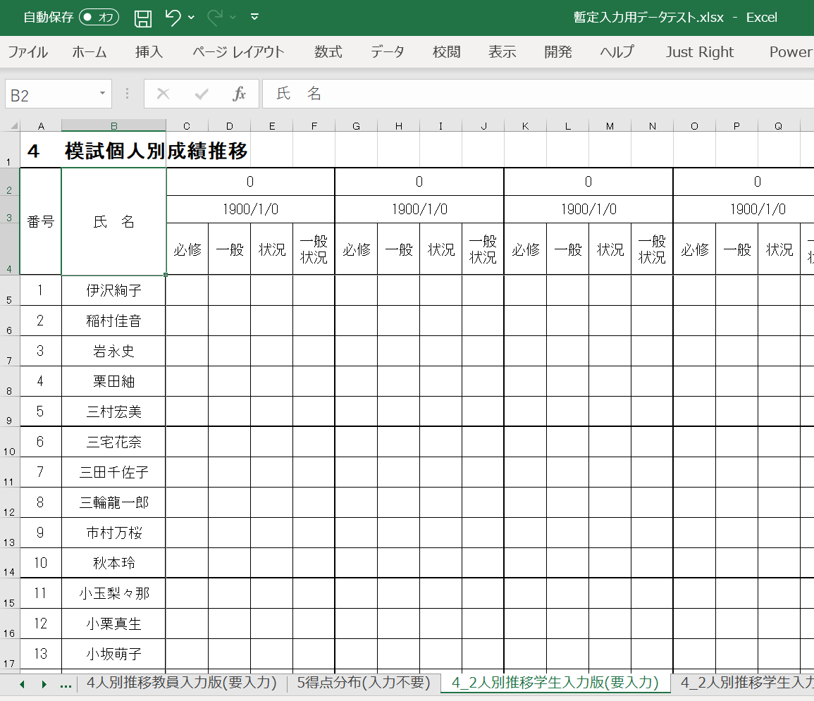
番号、氏名を入力

２．googleにログイン（アカウントがなければ作成）
ログインできていない。要ログイン。
アカウントがない場合、アカウント作成のうえログイン。


ログインできている。

３．模試得点入力フォームのひな形にアクセス

４．ひな形をコピーし、自校用のフォームを作る。
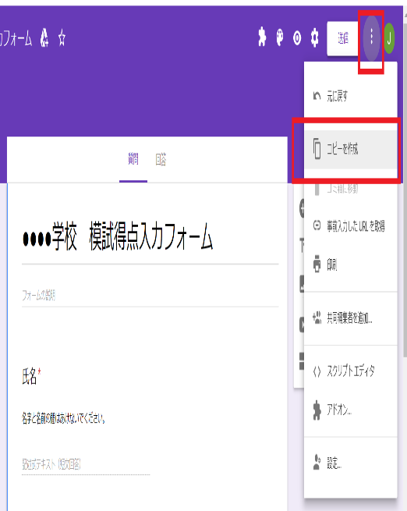

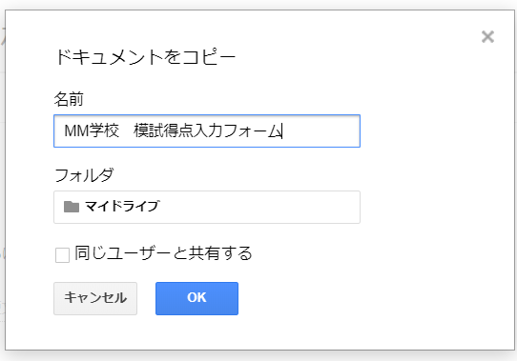

学校名を入力して「OK」をクリック。

注意！
ここはチェックしないでください

４.自校用フォームを学生に通知する。


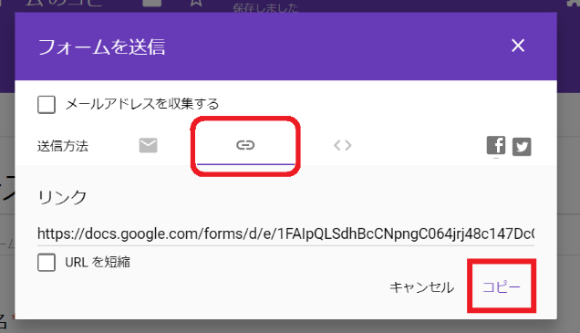

リンクマーク→「コピー」をクリック。

コピーしたURLをメールやLINEに貼り付け、学生に送信。

【学生】フォームに記入

＜入力データの取込みフロー＞
５.自校用フォームから回答データを抜き出す

自校用フォームにアクセスする。
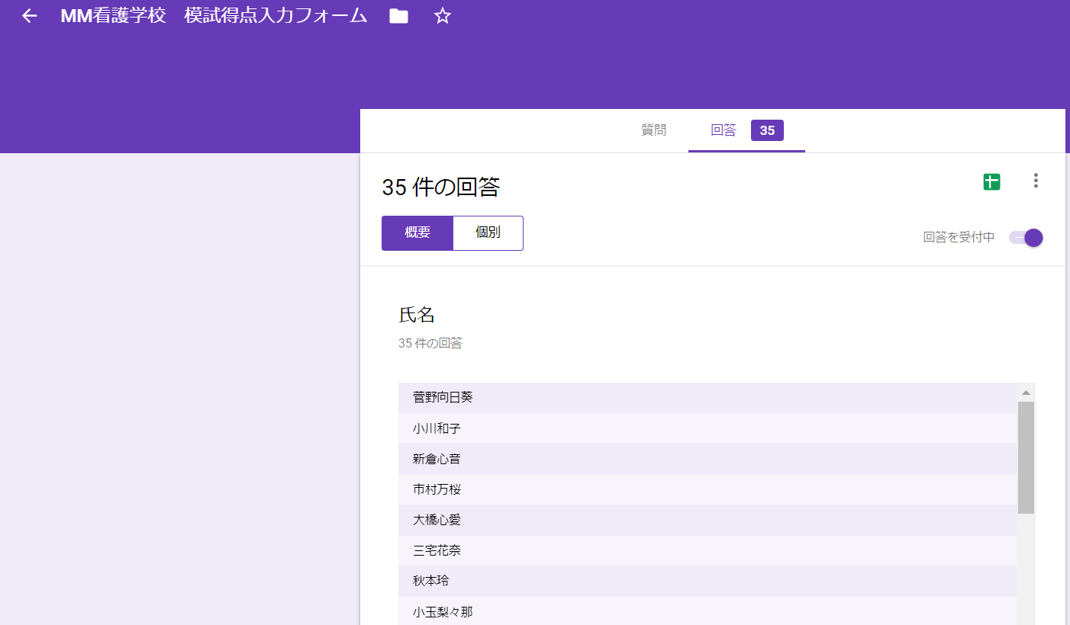
「回答」タブを表示させ・・・
「回答をスプレッドシートに表示」ボタンをクリック。

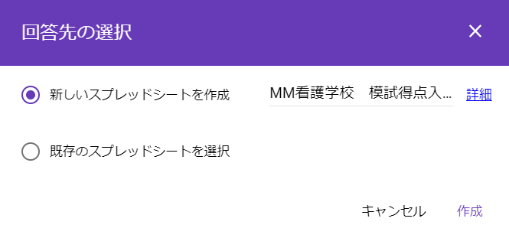

学生の回答が表形式（スプレッドシート）で表示されます。
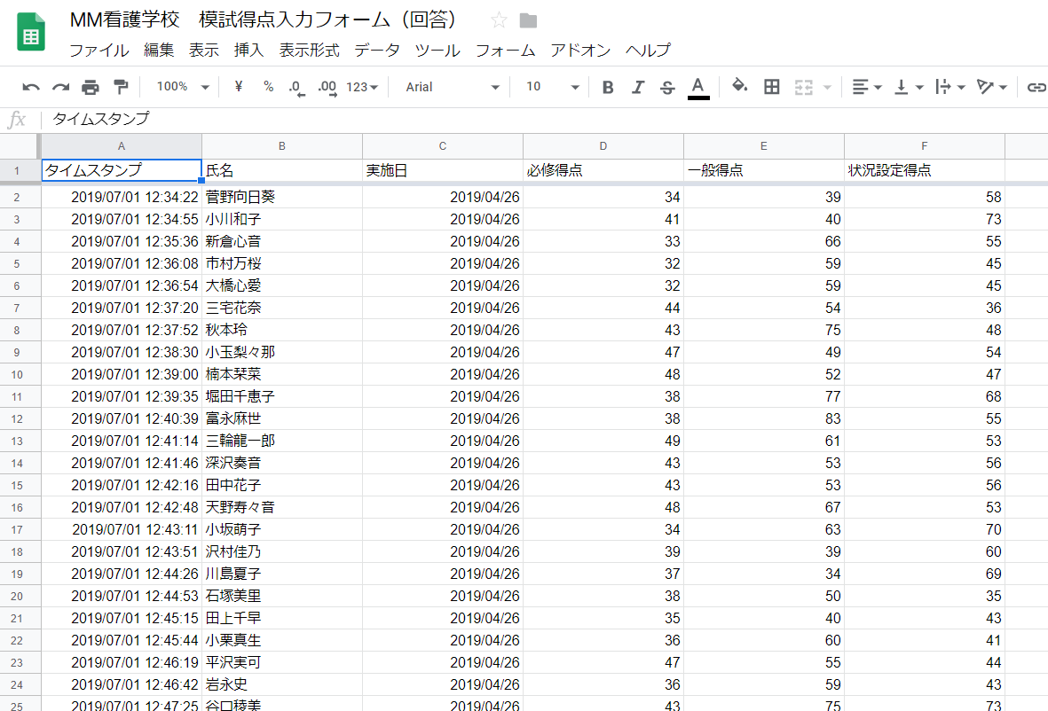

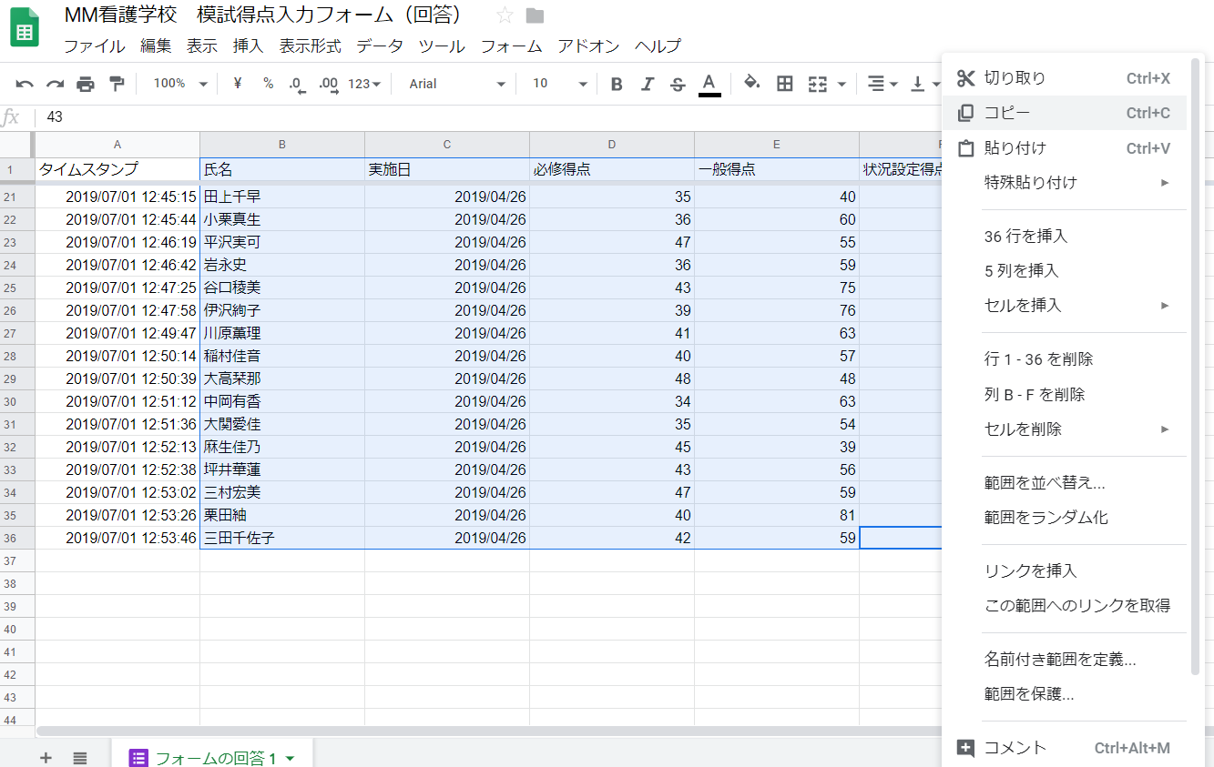
「氏名」～「状況設定得点」（B～F列）に入力されているデータを選択し、右クリックでコピー。

６.抜き出したデータをエクセルに貼り付ける。
エクセルファイル「模試成績」のシート「4_2人別推移学生入力版貼付用」のB1セルに貼り付け

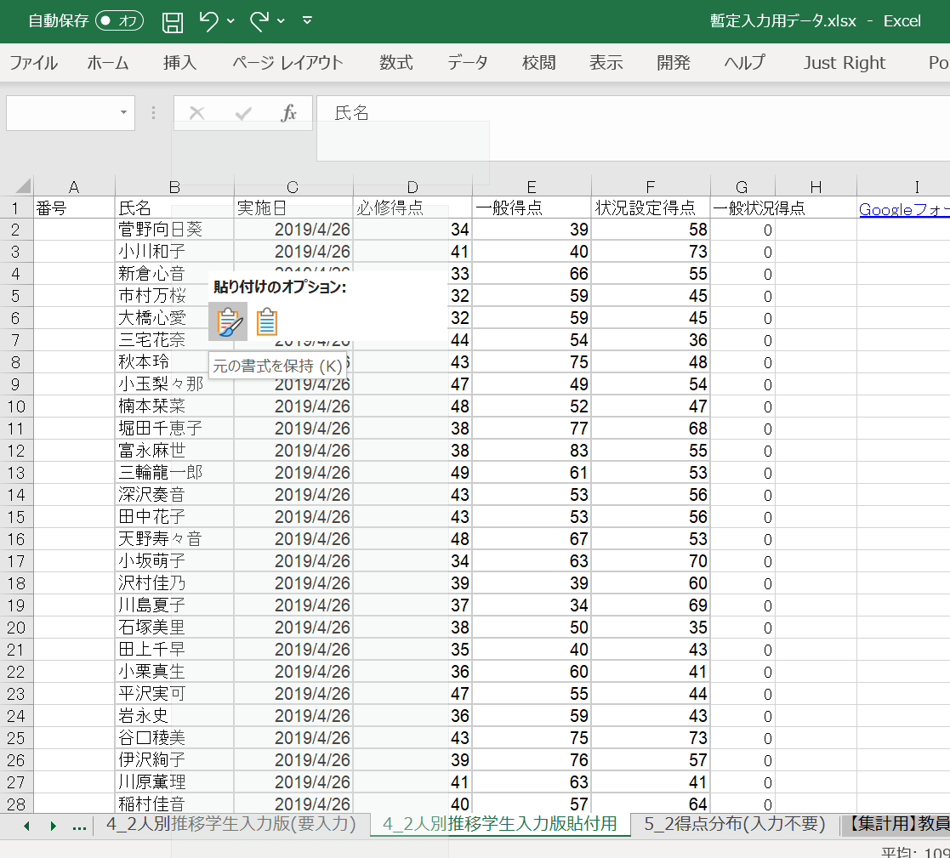

ここに貼り付ける。

シート「4_2人別推移学生入力版(要入力)」「5得点分布(入力不要)」に自動的にデータが入ります。
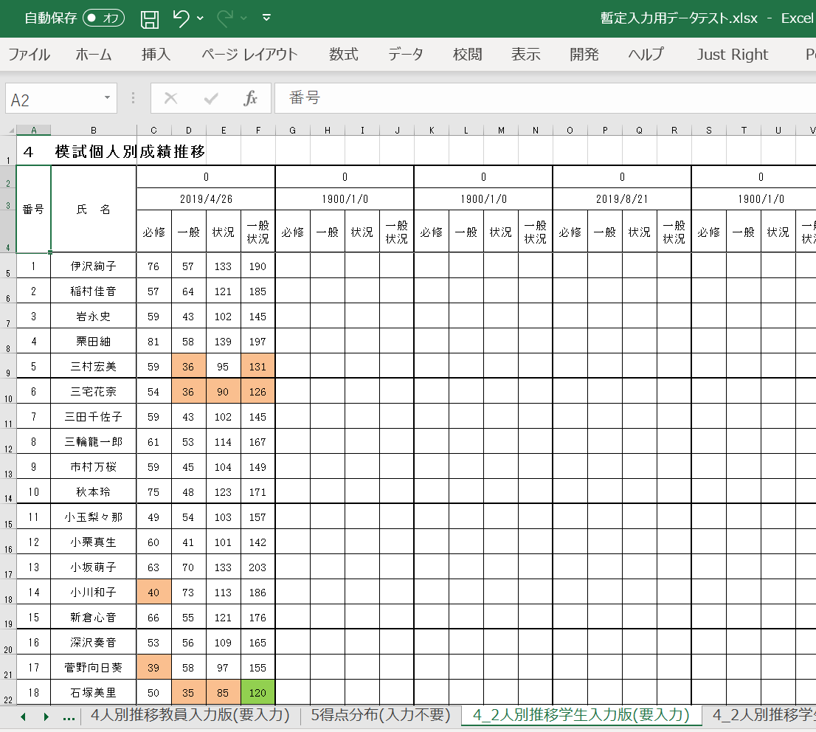
自動的に得点が入ります。

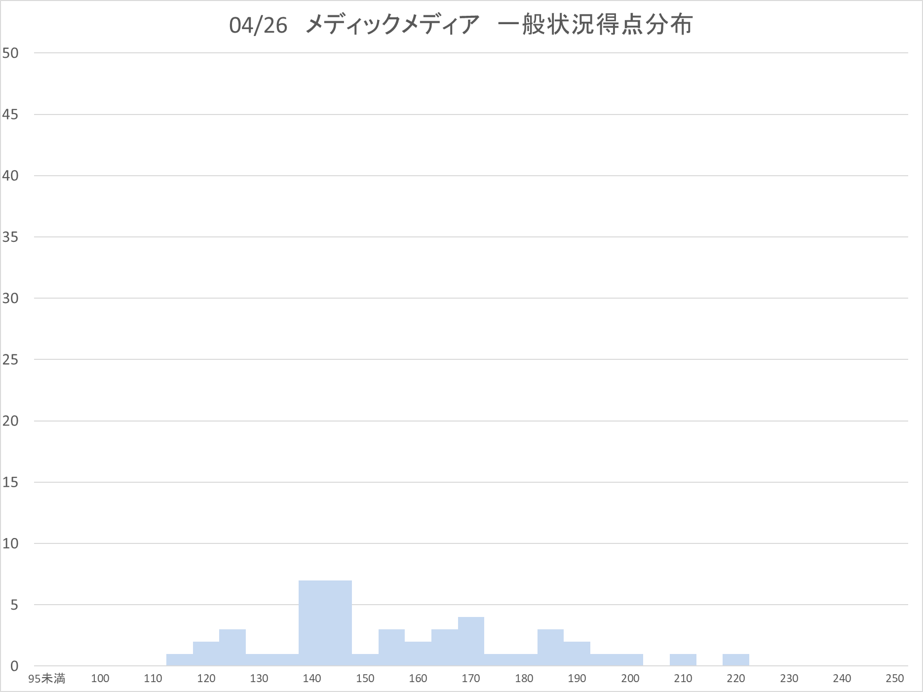

自動的に入ります。

